상품제안서
제이메타 C타입 OTG T30 C 골드 풍속화 자개 명함 세트 | 상품코드: S17426

 |  |  |  |  |  | 02-713-8555 | www.synergygift.co.kr
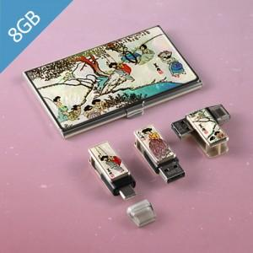

【상세/제작정보】 | 50개 이하 인쇄비+포장비 = 30,000원이 추가됩니다.

【인쇄/포장옵션】 | 풀칼라 / 포장지포장

【공급단가】 | 수량 | 100~ | 500~ | 1,000~ | 3,000~
*VAT별도 | 8G | 14,850원 | 14,300원 | 13,750원 | 13,200원
 | 16G | 15,100원 | 14,540원 | 13,980원 | 13,420원
 | 32G | 16,690원 | 16,070원 | 15,460원 | 14,840원
 | 64G | 23,070원 | 22,220원 | 21,360원 | 20,510원

【상품 URL】 | https://www.synergygift.co.kr:443/src/goods_detail.php?gdno=9729

